상품제안서
오스템 충치케어 불소 치약칫솔세트 (국내생산) | 상품코드: F31835

 |  |  |  |  |  |  | 02-412-0044 | www.easy1.co.kr
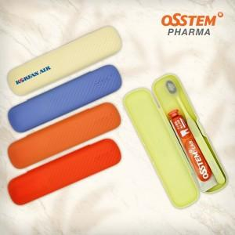

【상세/제작정보】 | 박스당 입수량 : 20개 박스당 택배비 : 3,500원vat별도

【인쇄/포장옵션】 | 실크 / 포장지포장

【공급단가】 | 수량 | 100~ | 300~ | 500~ | 1,000~ | 3,000~
*VAT별도 | 단가 | 5,760원 | 5,660원 | 5,520원 | 5,420원 | 5,280원

【상품 URL】 | https://dev.easy1.co.kr:443/src/goods_detail.php?gdno=31835

